상품제안서
송월 블랙라벨 럭스 호텔수건 180G 40수 + 3단 비지니스 완자 우산 세트 | 상품코드: S47412

 |  |  |  |  |  |  | 02-713-8555 | www.synergygift.co.kr
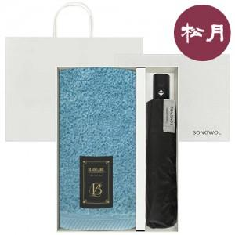

【상세/제작정보】

【인쇄/포장옵션】 | [타올] 자수, [우산] 손잡이1도, [우산] 손잡이DTF전사, [우산] 원단1도 / 포장불가능

【공급단가】 | 수량 | 50~ | 100~ | 300~ | 500~ | 1,000~
*VAT별도 | 단가 | 18,030원 | 17,060원 | 16,220원 | 15,810원 | 15,530원

【상품 URL】 | https://www.synergygift.co.kr:443/src/goods_detail.php?gdno=47412

